Hoja1
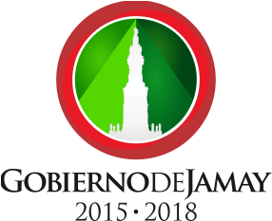
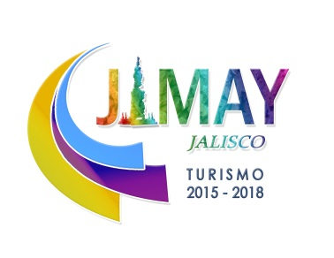

POA TURISMO 2016
PROYECTO | ACCIONES | META TOTAL |  | METAS MENSUALES
 |  | UNIDAD DE MEDIDA | CANTIDAD | ENE | FEB | MAR | ABR | MAY | JUN | JUL | AGO | SEP | OCT | NOV | DIC
MEJORAMIENTO DE IMAGEN URBANA | Señaletica de sitios turisticos y nomenclatura urbana | Pieza | 50 |  |  | 15 | 15 |  |  | 10 | 10
 | Imagen carretera | Negocio | 30 | 5 | 5 | 5 | 5 | 5 | 5
 | Imagen Centro Historico | Casa | 40 |  |  |  | 5 | 5 | 5 | 5 | 5 | 5 | 5 | 5
 | Iluminación de Monumentos | Monumento | 2 |  |  |  |  |  |  |  |  |  | 1 | 1
FERIAS, EVENTOS Y EXPOSICIONES | Feria gastronomica Jamay 2016 | Evento | 1 |  |  |  |  |  | 1
 | Muestra gastronomica en el congreso del estado | Evento | 1 |  |  |  |  |  |  |  |  | 1
 | Corpus Christy 2016 (gremios y oficios) | Evento | 1 |  |  |  |  |  | 1
 | Expo hueva 2016 (EJEMPLO) | Evento | 1 |  |  |  |  |  |  |  |  |  |  | 1
 | Carrera estatal de ciclismo de montaña (EJEMPLO) | Evento | 1 |  |  |  |  |  |  |  | 1
 | Concierto de la filarmonica del estado (EJEMPLO) | Evento | 1 |  |  |  |  |  |  |  |  |  |  |  | 1
DIFUSIÓN TURÍSTICA | Redes sociales y pagina web | Material digital | 100% | 8% | 8% | 8% | 8% | 8% | 8% | 8% | 8% | 8% | 8% | 8% | 8%
 | Exposicion itinerante y artesanal | Exposicion fotografica, artesanias | 4 |  |  |  | 1 |  | 2 |  | 3 |  | 4
 | Video promocional | Video | 1 |  |  |  |  |  | 1
 | Material promocional y publicitario | Folletos | 100% |  |  | 10 | 10 | 30 |  |  | 10 | 10 | 30
 | Recorridos turísticos | Recorrido | 100% | 8% | 8% | 8% | 8% | 8% | 8% | 8% | 8% | 8% | 8% | 8% | 8%
 | Intercambios culturales | Transporte | 4 |  |  |  |  | 1 |  | 1 |  |  | 1 |  | 1
 | Equipamiento del Modulo de Atención Turística | Módulo
FORTALECIMIENTO EMPRESARIAL | Proyecto de capacitación empresarial | Capacitación | 4 |  |  | 1 |  |  | 1 |  |  | 1 |  |  | 1
 | Vinculación con dependencias gubernamentales | Gestión | 100% |  | 20% |  | 20% |  | 20% |  | 20% |  | 20%
 | Promoción de certificaciones de calidad | Certificación
FORMACION CIUDADANA | Foros ciudadanos | Capacitación |  |  |  |  |  |  |  |  |  |  |  | 1
 | Guardianes de patrimonio | Capacitación | 1 |  |  |  |  |  |  |  |  | 1
 | Loteria turistica | Material impreso | 50 |  |  |  |  |  |  |  | 20 | 20 | 10
ESTUDIOS Y PROYECTOS EJECUTIVOS | Elaborción del plan de desarrollo turistico municipal | Expediente | 1 |  |  | 1
 | Diagnostico de la derrama economica en el municipio de Jamay | Expediente | 1 |  |  |  | 1
 | Proyecto integral de proyectos de infraestructura turistica (portafolio de proyectos) | Expediente | 1 |  |  |  |  | 1

